내역서(표준단가)
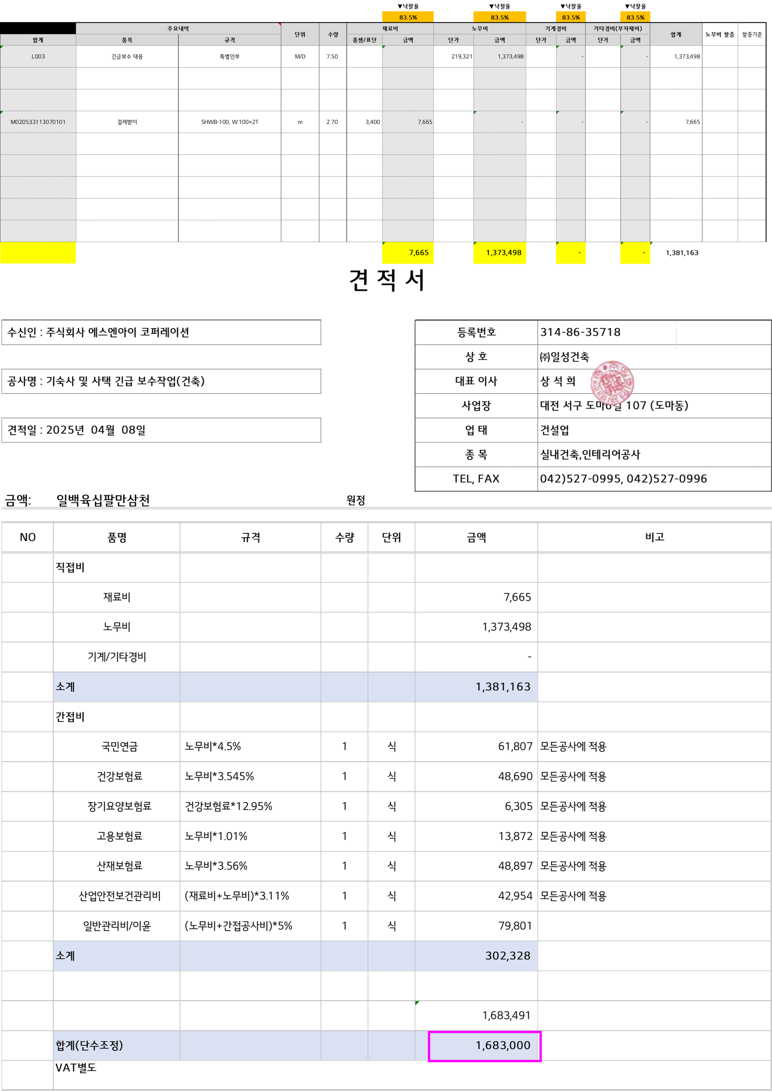
 |  |  |  |  |  | ▼낙찰율 |  | ▼낙찰율 |  | ▼낙찰율 |  | ▼낙찰율
 |  |  |  |  |  | 83.5% |  | 83.5% |  | 83.5% |  | 83.5%
 | 주요내역 |  | 단위 | 수량 | 재료비 |  | 노무비 |  | 기계경비 |  | 기타경비(부자재비) |  | 합계 | 노무비 할증 | 할증기준
합계 | 품목 | 규격 |  |  | 품셈/표단 | 금액 | 단가 | 금액 | 단가 | 금액 | 단가 | 금액
L003 | 긴급보수 대응 | 특별인부 | M/D | 7.50 |  |  | 219,321 | 1,373,498 |  | - |  | - | 1,373,498

M020533113070101 | 걸레받이 | SHWB-100, W:100×2T | m | 2.70 | 3,400 | 7,665 |  | - |  | - |  | - | 7,665

 |  |  |  |  |  | 7,665 |  | 1,373,498 |  | - |  | - | 1,381,163

